PORTADA
Universidad Autónoma de Nuevo León
Facultad de Ingeniería Mecánica y Eléctrica
Aplicación de las Tecnologías de la Información
Formación General Universitaria
A2. Modelo matemático en hoja de cálculo relacionado con su disciplina de estudio
Maestro: Ing. Jorge Alejandro Lozano González
Semestre: Enero - Junio 2022
Grupo: 037
Equipo 1
Matricula:
Nombre:
Carrera:
Ciudad Universitaria, a 08 de Abril de 2022
 

Contraseña de hojas protegidas: azul

Contraseña de libro protegido: azul

Graficas de Vehiculos Comprados
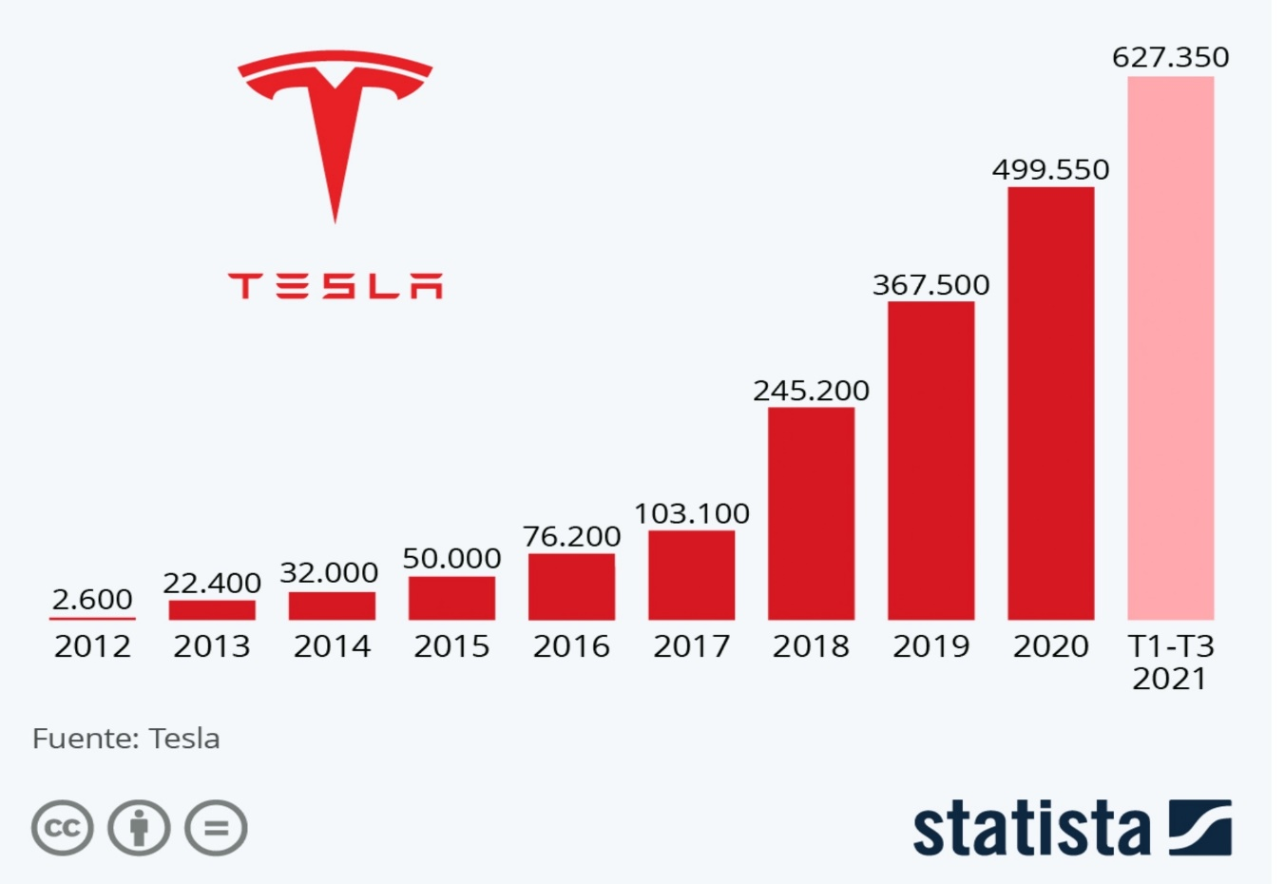
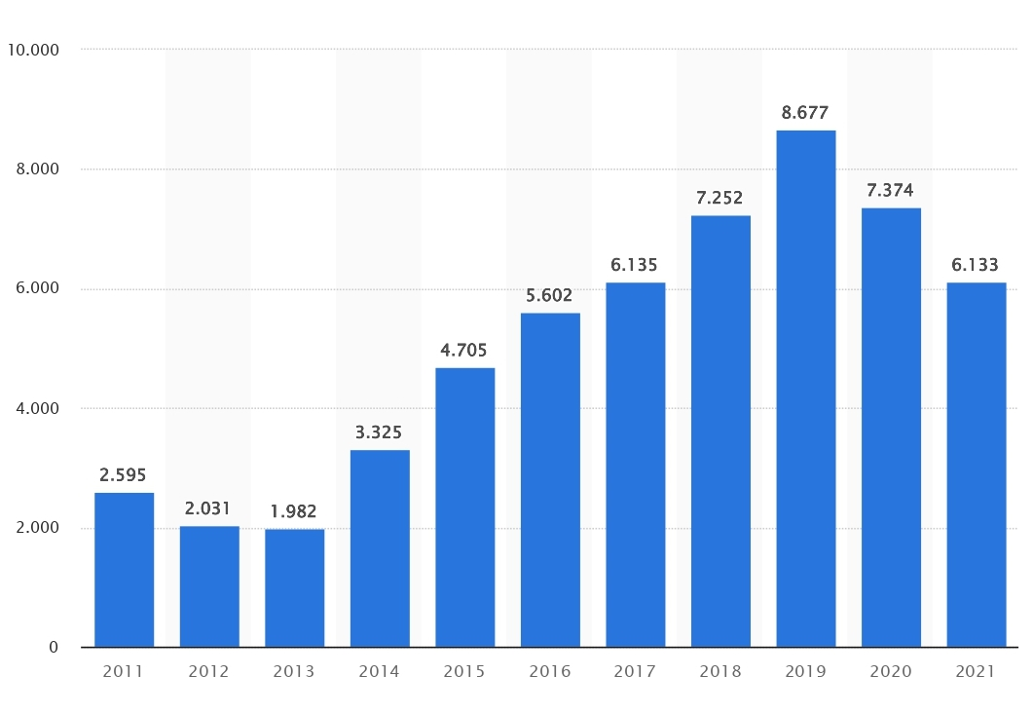
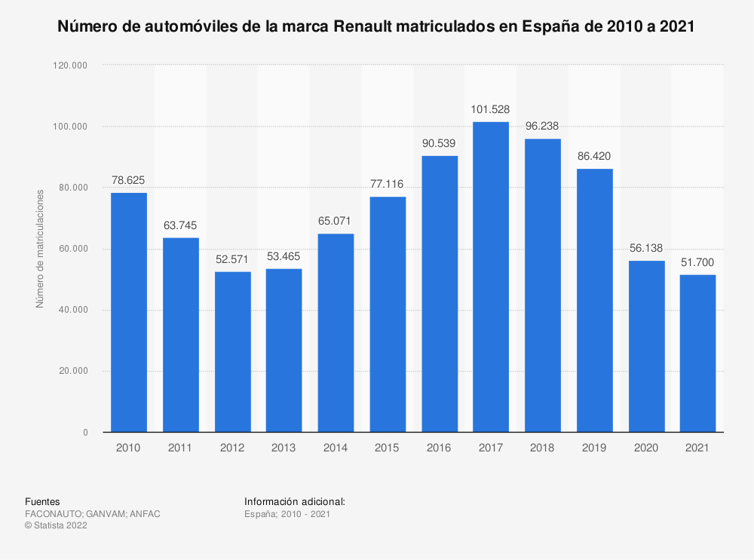
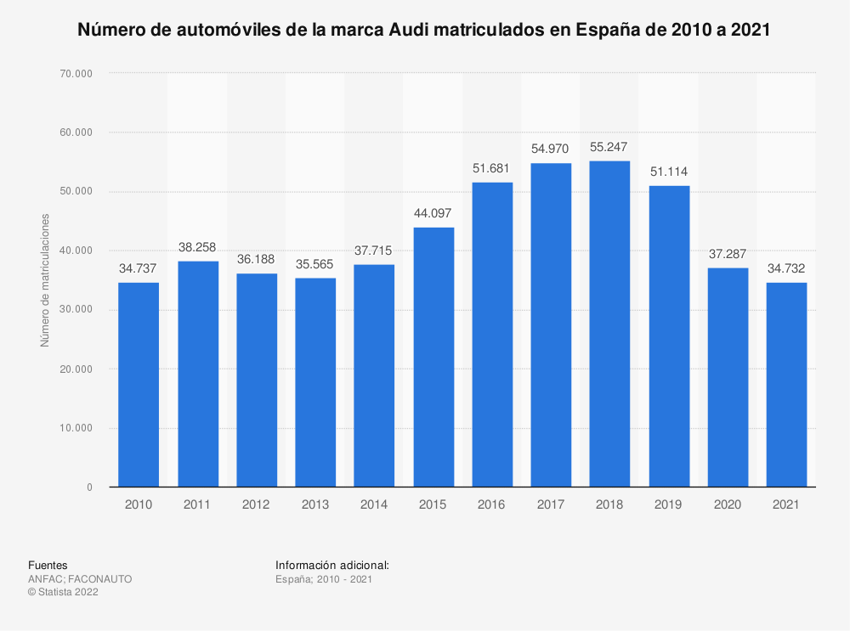

Tesla | 2012-2021 | Lexus | 2011-2021 |  | Renault | 2010-2021 | Audi | 2010-2021

 |  |  |  | Links:
 |  |  |  | https://es.statista.com/estadisticas/499894/matriculaciones-de-automoviles-lexus-en-espana/
 |  |  |  | https://es.statista.com/grafico/25940/numero-de-vehiculos-entregados-por-tesla/
 |  |  |  | https://es.statista.com/estadisticas/499964/matriculaciones-de-automoviles-renault-en-espana/
 |  |  |  | https://es.statista.com/estadisticas/499701/matriculaciones-de-automoviles-audi-en-espana/

Preferencias-autos inteligentes
Preferencias sobre los autos Autonomos
Preferencias sobre los autos autonomos | # de Personas
Personas Que Si Confian | 72
Personas Que No Confian | 4

Encuesta Elaborada A 76 Personas

Accidentes - Autos Inteligentes
Accidentes de automóviles inteligentes en México en los últimos 3 años
Accidentes De Automóviles Inteligentes En México En Los Últimos 3 Años
Causa | Cantidad | Porcentaje
Perdida Del Control | 76.00 | 32.34
Choque | 39.00 | 16.60
Daños Cuando Se Encontraba Aparcado | 28.00 | 11.91
Colisiones | 22.00 | 9.36
Daños Durante La Carga | 21.00 | 8.94
Incendio Accidental | 20.00 | 8.51
Desconocido | 11.00 | 4.68
Daños Durante El Viaje | 9.00 | 3.83
Inundación Del Vehículo | 4.00 | 1.70
Piloto Automático | 3.00 | 1.28
Incendio Provocado | 2.00 | 0.85
Total | 235.00 | 100.00

Accidentes - Autos normales
Accidentes De Automoviles Normales En Mexico
Año | Causa Por Conductor | Causa Por Pasajero O Peaton | Falla Del Vehículo | Malas Condiciones De La Carretera | Otro
2018 | 299,358 | 2673 | 3153 | 8132 | 10,788
2019 | 299,132 | 2716 | 3104 | 8026 | 10,782
2020 | 255,482 | 1771 | 2856 | 4272 | 3424
Accidentes Automovilisticos en Mexico
 | 2018 | 2019 | 2020
Causa Por Conductor | 299358 | 299132 | 255482
Causa Por Pasajero O Peaton | 2673 | 2716 | 1771
Falla Del Vehículo | 3153 | 3104 | 2856
Malas Condiciones De La Carretera | 8132 | 8026 | 4272
Otro | 10788 | 10782 | 3424

 |  |  |  |  | Fuente de consulta:
 |  |  |  |  | https://www.inegi.org.mx/sistemas/olap/consulta/general_ver4/MDXQueryDatos.asp?#Regreso&c=

Marcas y precios de autos intel
Marcas Mas Reconocidas De Autos | Modelo | Precio (Millones De Mxn)
Tesla | Model S | 3.215 | https://www.tesla.com/es_mx/models
BMW | 740I Xdrive Sedan | 1.809 | https://www.bmwusa.com/vehicles/7-series/sedan/core-models.html
Volkswagen | 2023 Id. 4 | 0.705 | https://www.caranddriver.com/volkswagen/id4
Volvo | XC90 | 1.468 | https://www.volvocars.com/mx/v/cars/xc90
Mercedes-Benz | S-Class Sedan | 2.575 | https://www.mercedes-benz.com.mx/es/vehicles/class/s-class/sedan#modelos
Toyota | RAV4 | 0.509 | https://toyota.mx/modelo/rav4
Porsche | Panamera | 1.888 | https://www.porsche.com/mexico/models/panamera/panamera-models/panamera/
Genesis | GV80 | 0.985 | https://www.genesis.com/us/en/2021/genesis-gv80.html

Años en ventas y uso
AÑOS EN VENTAS Y USO |  |  |  |  |  |  | 1584 | 16022
Años | Ventas |  |  | Uso |  |  | 1339 | 23964
 | Electricos | Hibridos Enchufables | Hibridos Regulares | TESLA | NISSAN | TOYOTA | 1817 | 22139
2018 | 201 | 1,584 | 16,022 | 11,122 | 1,223 | 9,478 | 2515 | 35911
2019 | 305 | 1,339 | 23,964 | 14,652 | 5,156 | 12,652
2020 | 449 | 1,817 | 22,139 | 16,223 | 7,746 | 15,068
2021 | 768 | 2,515 | 35,911 | 18,472 | 11,990 | 18,886

Fuente:
https://www.amia.com.mx/2022/02/04/reporte-de-venta-de-vehiculos-hibridos-y-electricos-a-noviembre-2021/

https://www.jato.com/mexico/venta-de-vehiculos-hibridos-incrementa-6-5-en-mexico/

https://es.statista.com/estadisticas/1114981/volumen-ventas-vehiculos-electricos-hibridos-mexico/

Proyeccion a futuro
 | Proyecciones A Futuro
Años | Hibridos Regulares | Hibridos Enchufables | Electricos | Inteligentes
2020 | 2213 | 3245 | 449 | 345
2021 | 3595 | 3,456 | 768 | 425
2022 | 3815 | 3495 | 825 | 525
2023 | 4285 | 4312 | 985 | 765

